상품제안서
셰퍼 JSK-N4076 아쿠아 무드등가습기 | 상품코드: F31877

 |  |  |  |  |  |  | 02-412-0044 | www.easy1.co.kr
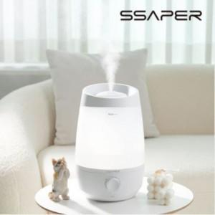

【상세/제작정보】

【인쇄/포장옵션】 | 실크 / 포장지포장

【공급단가】 | 수량 | 50~ | 100~ | 500~ | 1,000~ | 2,000~
*VAT별도 | 단가 | 24,620원 | 24,210원 | 23,590원 | 23,180원 | 22,570원

【상품 URL】 | https://easy1.co.kr:443/src/goods_detail.php?gdno=31877

